Simulateur Intéressement CFTC
 | Estimer votre intéressement et votre participation 2021 versés en 2022
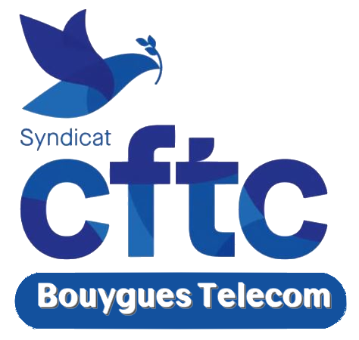 | Attention : Valeur calculée par vos élus CFTC sur une base estimée des résultats de l'entreprise et sur une présence effective du collaborateur pendant 12 mois. Montant réel communiqué officiellement par la Direction et versé fin avril.

 |  | Montant brut* | % salaire mens.
Votre salaire moyen mensuel brut => | 3,333 € | 1,328 € | 39.8% | de prime d'intéressement
Celui de la fiche de paie |  | 1,171 € | 35.1% | de participation aux résultats
Simulateur fiable à 95% en 2019 & 2020 |  | 2,499 € | 75.0% | au total des deux primes
Conforme RGPD
 |  | * hors CSG/CRDS

